LiesMich
Das DISG-Modell: Das DISG-Modell ist eines von vielen Verhaltensmodellen. Neben dem OCEAN-Modell (Big Five) welches eher im wissenschaftlichen Umfeld genutzt wird, erfreut sich das DISG-Modell in der Wirtschaft hoher Beliebtheit. Es basiert auf einer Verhaltenstypologie von William M Marston aus dem Jahr 1928. Die vier Grundverhaltenstendenzen lauten hier: D (Dominant), I (Initiativ), S (Stetig) und G (Gewissenhaft). Je nach Variation entstehen bei einem Persönlichkeitstest 15-20 Mischtypen. Dabei werden je nach Situation und Umgebung einzelne Grundverhalten als signifikant präsenter wahrgenommen. Man spricht daher gerne auch mal von einem D-Typ oder I-Typ. In dem hier vorliegenden Persönlichkeitstest zur Selbsteinschätzung von persolog kann ein grobes Bild von sich selbst erstellt werden. Die Auswertung findet sich auf dem folgenden Tabellenblatt inkl einer Visualsierung des eigens erstellten Profils auf dem darauffolgenden Blatt. In dem nebenstehenden Diagramm kann man sich selbst dann schlußendlich verorten. Darüber hinaus sieht man auch inwieweit diese Grundtypen auf die GEsellschaft gesehen wirken (siehe die Begriffe um den Kreis). So ist ein vollständiger D-Typ erpicht auf Ergebnisse. Ein D-G-Typ ist eine Herausforderung wegen der direkten bestimmenden D-Art und der bedachten und korrekten G-Art. Viel Spaß beim Testen und sich selbst einsortieren. Ihr Prof. Dr. Mathias Engel im Januar 2021

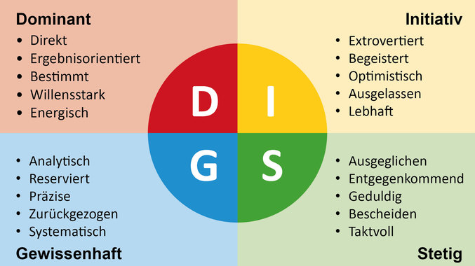

 | Quelle: https://getcreactive.de/disg-persoenlichkeitsprofil/
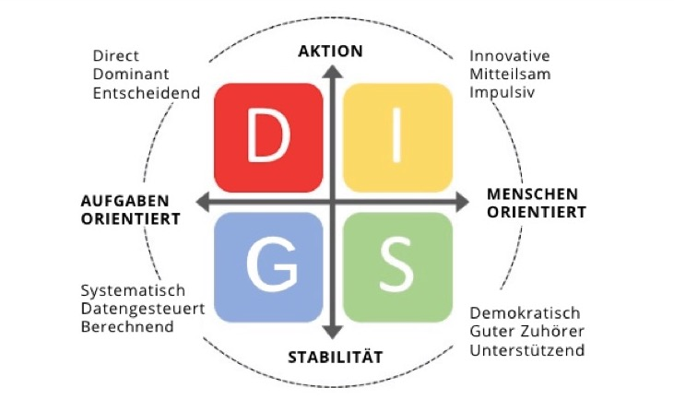

 | Quelle: https://rightpeoplegroup.com/de/disg-modell/

Visualisierung DISG-Modell
D (Dominant) | 1
I (Initiativ) | 3
S (Stetig) | 4
G (Gewissenhaft) | 2

